Sheet1
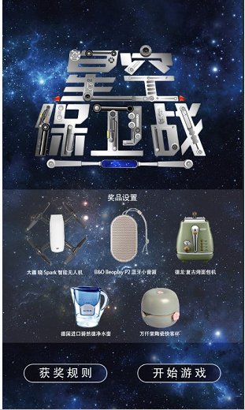

 |  |  |  |  |  | 点击按钮 |  |  |  |  |  |  |  | 点击按钮

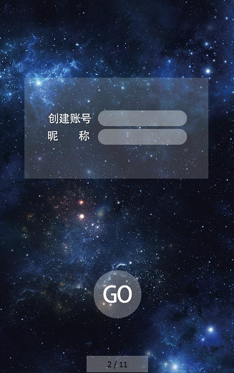
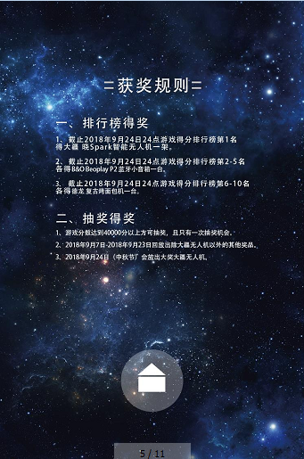

 |  |  |  |  |  |  |  |  |  |  |  |  |  |  |  | 账号输入手机号
 |  |  |  |  |  |  |  |  |  |  |  |  |  |  |  | 昵称可输入可不输入

 |  |  |  |  |  |  | 点击按钮

 |  |  |  |  |  |  |  |  |  |  |  |  |  |  | 点击按钮调用接口1（login）
 |  |  |  |  |  |  |  |  |  |  |  |  |  |  | 返回token
 |  |  |  |  |  |  |  |  |  |  |  |  |  |  |  | 接口1说明：
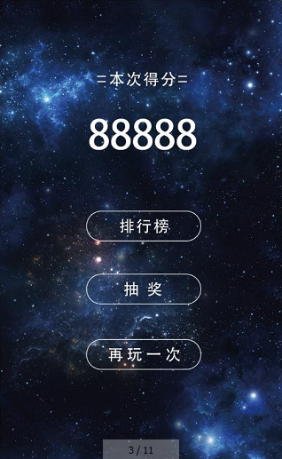

 |  |  |  |  |  |  |  |  |  |  |  |  |  |  |  |  | 入参：手机号，昵称（可有可无）
 |  |  |  |  |  |  |  |  |  |  |  |  |  |  |  |  |  | phoneNo，nikeName
 |  |  |  |  |  |  |  |  |  |  |  |  |  |  |  |  | 返回：token
 |  |  |  |  |  |  | 游戏结束，自动调用接口5，submitValue
 |  |  |  |  |  |  |  | 接口5说明：
 |  |  |  |  |  |  |  |  | 入参： | token
 |  |  |  |  |  |  |  |  |  | 本次得分vaule
 |  |  |  |  |  |  |  |  | 返回：无

点击按钮调用接口2（rank）
 | 接口2说明：
 |  | 入参：无 |  |  |  |  |  | 点击按钮调用接口1
 |  | 返回：排行数据 |  |  |  |  |  | 返回token
 |  |  | [{index:1,
 |  |  |  | nickName:"", |  |  | 点击按钮
 |  |  |  | value:""
 |  |  |  | },……
 |  |  | ]
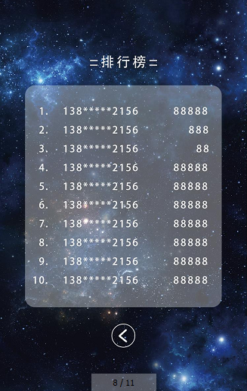

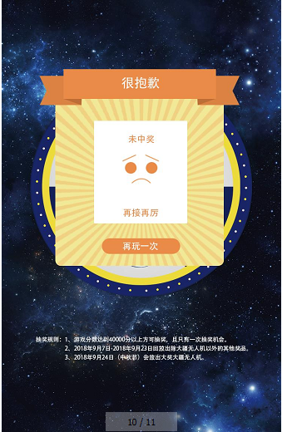

 |  |  |  |  |  |  |  |  |  | 调用接口3（lottery）

 |  |  |  |  |  |  |  |  |  | 接口3说明：
 |  |  |  |  |  |  |  |  |  |  | 入参：token，本次得分
 |  |  |  |  |  |  |  |  |  |  |  | token，value
 |  |  |  |  | 点击返回 |  |  |  |  |  | 返回：抽奖结果
 |  |  |  |  |  |  |  |  |  |  |  | lotteryResult
 |  |  |  |  |  |  |  |  |  |  |  |  | 0：未中奖
 |  |  |  |  |  |  |  |  |  |  |  |  | 1/2/3/4/5:各类奖品

 |  |  |  |  |  |  | 调用接口3

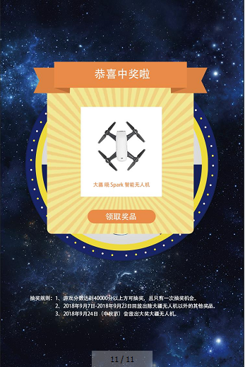
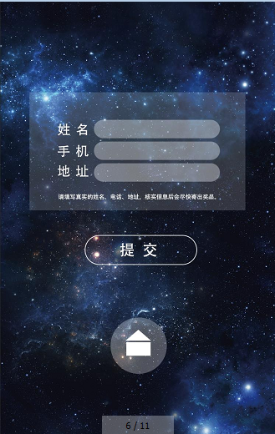

 |  |  |  |  |  |  |  |  |  |  | 点击按钮 |  |  |  |  | 点接按钮
 |  |  |  |  |  |  |  |  |  |  |  |  |  |  |  | 调用接口4：submitInfo
 |  |  |  |  |  |  |  |  |  |  |  |  |  |  |  | 接口4说明：
 |  |  |  |  |  |  |  |  |  |  |  |  |  |  |  |  | 入参：
 |  |  |  |  |  |  |  |  |  |  |  |  |  |  |  |  |  | 姓名name
 |  |  |  |  |  |  |  |  |  |  |  |  |  |  |  |  |  | 手机mobiePhone
 |  |  |  |  |  |  |  |  |  |  |  |  |  |  |  |  |  | 地址address
 |  |  |  |  |  |  |  |  |  |  |  |  |  |  |  |  |  | token
 |  |  |  |  |  |  |  |  |  |  |  |  |  |  |  |  | 返回：
 |  |  |  |  |  |  |  |  |  |  |  |  |  |  |  |  |  | 是否成功

 |  |  |  |  |  |  |  |  |  |  |  |  |  |  |  |  |  | 点击按钮

